I - 1
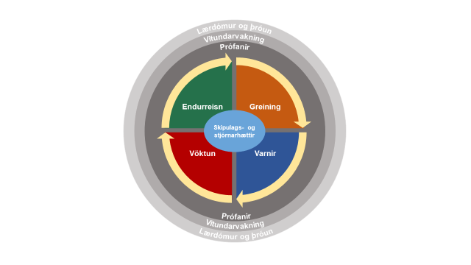
 | Fjármálainnviðir 2018
 | Kafli I
 | Mynd I-1
Fs | Lykilþættir áhættustýringar m.t.t. net- og upplýsingaöryggis
Ufs
Nm
H | Heimild: Leiðbeiningar CPMI/IOSCO 2016, bls. 7.
Vá
Há
Ath.

II - 1
 | Fjármálainnviðir 2018
 | Kafli II
 | Mynd II - 1
Fs | Röskun á greiðsluflæði
Ufs
Nm
H | Heimild: Bank of Finland
Vá
Há
Ath.

B
C
 |  |  |  |  |  | T=2
 |  |  |  |  |  | Áhrif af
 |  |  |  |  |  | 2. umferð
 |  |  | T=1 | Áhrif af
 |  |  |  | 1. umferð |  |  | T=3

Z banki
Uppgjörs- kerfi
D
 |  | T=0
 |  |  |  |  |  | T=4

 |  |  |  |  | Endurtekin
 |  |  |  |  | áhrif

III - 5
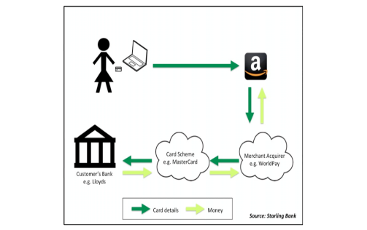
 | Fjármálainnviðir 2018
 | Kafli III
 | Mynd III-5
Fs | Fyrir PSD2
Ufs | Greitt á netinu með debet-/kreditkorti
Nm
H | Heimild: Starling bank
Vá
Há
Ath.

III - 6
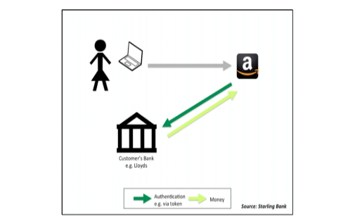
 | Fjármálainnviðir 2018
 | Kafli III
 | Mynd III-5
Fs | Eftir PSD2
Ufs | Greitt á netinu (PISP)
Nm
H | Heimild: Starling bank
Vá
Há
Ath.

